APPLICATION FOR NEGOTIATION
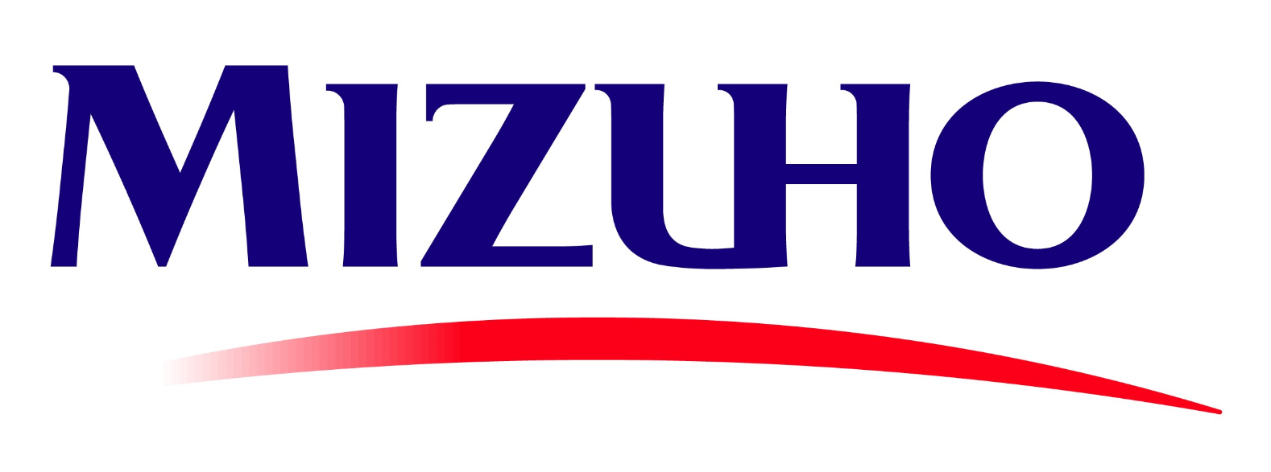 |  | To/ Kính gửi: | Mizuho Bank, Ltd. – Hanoi Branch (the “Bank”) 63 Ly Thai To, Hoan Kiem Ward, Ha Noi, Vietnam Ngân hàng Mizuho Bank, Ltd. – Chi nhánh Thành phố Hà Nội (“Ngân hàng”) 63 Lý Thái Tổ, Phường Hoàn Kiếm, Hà Nội, Việt Nam

APPLICATION FOR NEGOTIATION WITHOUT RECOURSE OF THE DOCUMENTS UNDER LETTER OF CREDIT (L/C) Đơn đề nghị mua hẳn miễn truy đòi bộ chứng từ theo Thư tín dụng

Ref. No./ Số tham chiếu: |  |  | -795-
Date/ Ngày:
We hereby request you to purchase the below-mentioned documents without-recourse: Chúng tôi đề nghị Quý Ngân hàng mua hẳn miễn truy đòi bộ chứng từ dưới đây:
CUSTOMER Khách hàng
DETAILS OF DOCUMENTS Chi tiết bộ chứng từ | INVOICE NO. Số hóa đơn |  |  |  | VALUE OF THE DOCUMENTS Trị giá bộ chứng từ
 | DATE Ngày
DETAILS OF L/C Chi tiết Thư tín dụng | L/C NO. Số L/C |  |  |  | DATE OF ISSUE Ngày phát hành

 | ISSUED BY Ngân hàng phát hành
CREDIT PROCEEDS INSTRUCTION Chỉ thị ghi CÓ | CREDITED ACCOUNT NO. Tài khoản GHI CÓ |  |  | -795-
CHARGES INSTRUCTION Chỉ thị về Phí | DEBITED ACCOUNT NO. Tài khoản GHI NỢ |  |  | -795-
OTHER INSTRUCTIONS Chỉ thị khác
Pursuant to United Nation's Sanctions, the relevant regulations and the bank's internal policy from time to time, we shall not involve any transactions, documents, shipments, goods and payment that may relate, directly or indirectly, to any sanctioned countries, persons or parties. Accordingly, any commitment as mentioned above may violate, we hereby commit that we shall refund immediately the amount paid by the Bank to us at the Bank's request. Tuân thủ theo lệnh trừng phạt của Liên Hợp Quốc, các quy định liên quan và quy định nội bộ của Ngân hàng tùy từng thời điểm, chúng tôi sẽ không thực hiện bất kỳ giao dịch, tài liệu, hàng hóa và thanh toán nào liên quan trực tiếp hoặc gián tiếp tới các quốc gia, cá nhân hoặc các bên bị cấm vận. Theo đó, nếu vi phạm bất kỳ cam kết nào được quy định ở trên, chúng tôi cam kết sẽ hoàn trả ngay lập tức số tiền mà Ngân hàng đã thanh toán cho chúng tôi theo yêu cầu của Ngân hàng. In case the documents under L/C presented at other bank but the Customer have not declared or informed the Bank, the Customer shall indemnify the Bank for all damages, losses, and/or expenses incurred. Trong trường hợp bộ chứng từ được xuất trình tại một ngân hàng khác nhưng Khách hàng không khai báo hoặc thông báo cho Ngân hàng, Khách hàng cam kết sẽ bồi thường lại cho Ngân hàng toàn bộ thiệt hại, tổn thất và/ hoặc các chi phí phát sinh.
This Application shall be effective upon execution by the Bank and subject to the terms and conditions of Letter of Credit Related Agreement of which this Application is an integral part. Đơn Đề nghị này có hiệu lực kể từ ngày được thực hiện bởi Ngân hàng và tuân theo các điều khoản và điều kiện Thỏa thuận liên quan đến Thư Tín Dụng mà Đơn đề nghị này là một bộ phận không tách rời của Thỏa thuận đó.

For and on be half of the Customer/ Thay mặt Khách hàng

 |  |  |  |  |  | For bank only/ Phần dành cho ngân hàng: Execution Date/ Ngày thực hiện:
 |  |  |  |  |  | RECEPTION |  | OPERATION
 |  |  |  |  |  | Received Người nhận | Signature Verified Xác thực chữ ký | Made Thực hiện | Approved Duyệt

AUTHORIZED SIGNATURE(S) & SEAL Chữ ký ủy quyền & đóng dấu
THIS APPLICATION IS MADE IN VIETNAMESE AND ENGLISH. IN CASE OF ANY INCONSISTENCY BETWEEN THE TWO LANGUAGES, THE ENGLISH VERSION SHALL PREVAIL./ Đơn yêu cầu này được lập bằng tiếng Việt và tiếng Anh. Trong trường hợp có bất cứ sai biệt nào giữa hai ngôn ngữ, bản tiếng Anh sẽ có giá trị ưu tiên.

